G1-2
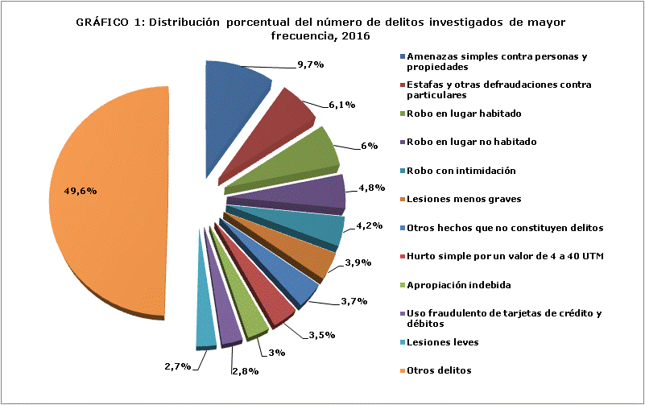

Nota: Durante el período se registra movimiento en 340 tipos de delito. Por motivos de extensión, se presentan los 11 tipos de delitos con mayor frecuencia, agrupando los 329 tipos de delito restantes en la categoría "otros delitos", los cuales en suma representan un 49,6% del total de delitos investigados en el período.
Fuente: Policía de Investigaciones (PDI)

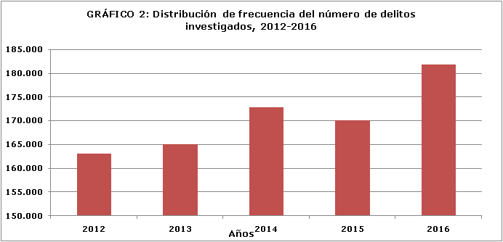

Fuente: Policía de Investigaciones (PDI)

G3
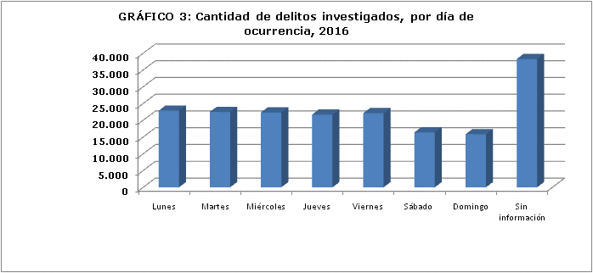

Fuente: Policía de Investigaciones (PDI)

G4
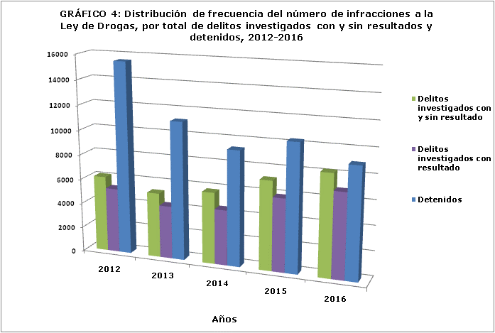
GRÁFICO 4: Distribución de frecuencia del número de infracciones a la Ley de Drogas,
AÑO | 2012 | 2013 | 2014 | 2015 | 2016
Delitos investigados con y sin resultado | 6148 | 5241 | 5778 | 7193 | 8218
Delitos investigados con resultado | 5238 | 4279 | 4475 | 5917 | 6881
Detenidos | 15510 | 11138 | 9300 | 10314 | 8969

Fuente: Policía de Investigaciones (PDI)

G5
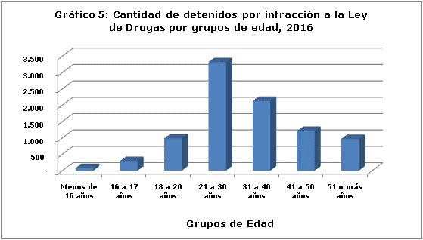

Fuente: Policía de Investigaciones (PDI)

G6-8
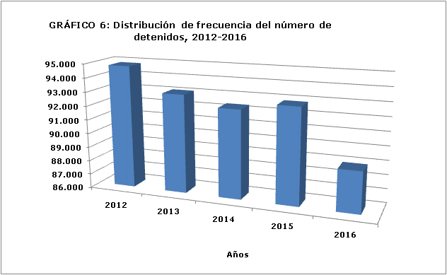

Fuente: Policía de Investigaciones (PDI)

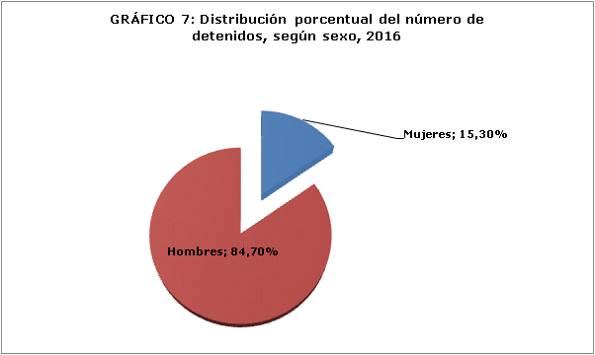

Fuente: Policía de Investigaciones (PDI)
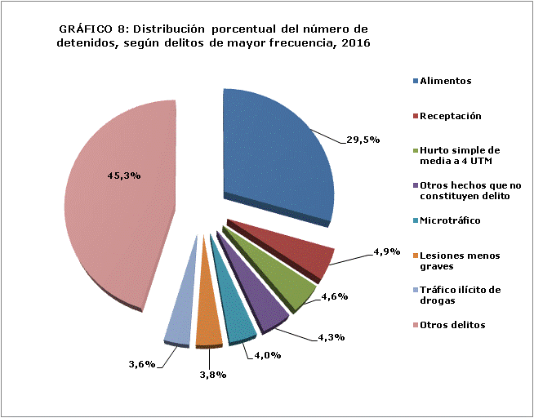

Nota: durante el período se registran detenidos bajo 315 tipos de delito. Por motivos de extensión, se presentan los siete tipos de delitos con mayor frecuencia, agrupando los 308 tipos de delito restantes en la categoría "Otros delitos", los cuales en suma representan un 45,3% del total de delitos investigados en el período.
Fuente: Policía de Investigaciones (PDI)

G9-10
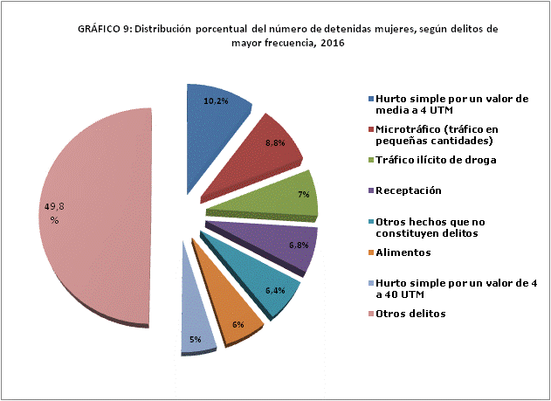

Nota: durante el período se registran detenidas mujeres bajo 223 tipos de delito. Por motivos de extensión, se presentan los siete tipos de delitos con mayor frecuencia, agrupando los 216 tipos de delito restantes en la categoría "Otros delitos", los que en suma representan un 49,8% del total de delitos investigados en el período.
Fuente: Policía de Investigaciones (PDI)

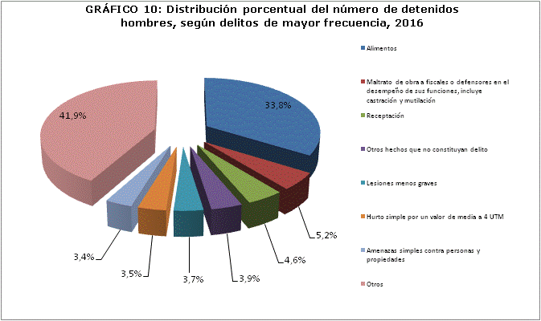

Nota: durante el período se registran detenidos hombres bajo 299 tipos de delito. Por motivos de extensión, se presentan los siete tipos de delitos con mayor frecuencia, agrupando los 292 tipos de delito restantes en la categoría "Otros delitos", los que en suma representan un 41,9% del total de delitos investigados en el período.
Fuente: Policía de Investigaciones (PDI)

G11
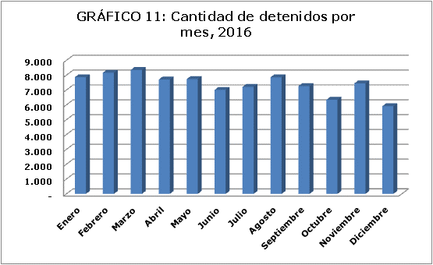

Fuente: Policía de Investigaciones (PDI)

G12-15
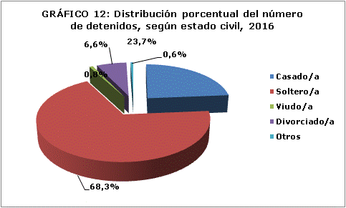

Fuente: Policía de Investigaciones (PDI)

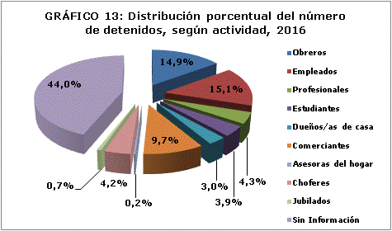

Fuente: Policía de Investigaciones (PDI)

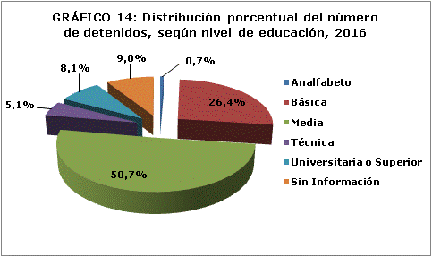

Fuente: Policía de Investigaciones (PDI)
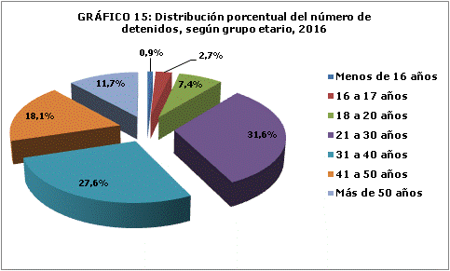

Fuente: Policía de Investigaciones (PDI)

